ejemplo
1) DATOS DE PARTIDA
 | 2004 | 2010 | 2018 | 2020
Consumo energético total (ktep)
TRANSFORMACIÓN ENERGÍA | 6,500 | 7,456 | 7,699 | 6,768
RESIDENCIAL | 9,560 | 13,117 | 14,112 | 13,605
COMERCIAL Y PÚBLICO | 3,531 | 4,236 | 4,636 | 4,136
TRANSPORTE | 11,768 | 14,936 | 17,338 | 13,184
AGROPECUARIO | 3,433 | 3,956 | 3,605 | 3,354
INDUSTRIA | 11,746 | 12,163 | 13,140 | 13,246
TOTAL | 46,536 | 55,865 | 60,531 | 54,293
VAB a precios del 2004 (en millones de pesos)
TRANSFORMACIÓN ENERGÍA | 12,533 | 14,609 | 16,450 | 15,637
RESIDENCIAL | 3,043 | 3,928 | 4,345 | 3,640
COMERCIAL Y PÚBLICO | 209,828 | 300,534 | 338,163 | 314,216
TRANSPORTE | 19,194 | 26,000 | 28,053 | 16,976
AGROPECUARIO | 40,568 | 52,473 | 46,405 | 36,654
INDUSTRIA | 127,263 | 165,454 | 154,995 | 148,935
TOTAL | 412,427 | 562,998 | 588,412 | 536,058
Población | 38,491,972 | 40,788,453 | 44,494,502 | 45,376,763

2) VARIABLES BASE | 2004 | 2010 | 2018 | 2020
P (en millones)
Y/P
Yi/Y)
TRANSFORMACIÓN ENERGÍA
RESIDENCIAL
COMERCIAL Y PÚBLICO
TRANSPORTE
AGROPECUARIO
INDUSTRIA
Ei/Yi
TRANSFORMACIÓN ENERGÍA
RESIDENCIAL
COMERCIAL Y PÚBLICO
TRANSPORTE
AGROPECUARIO
INDUSTRIA
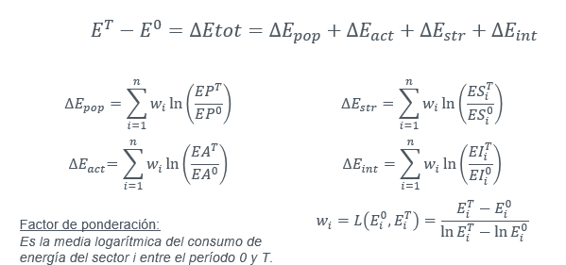
3)LOGARITMOS | 2004/2018
Ln(EP)
Ln(EA)
Ln (ESi)
TRANSFORMACIÓN ENERGÍA
RESIDENCIAL
COMERCIAL Y PÚBLICO
TRANSPORTE
AGROPECUARIO
INDUSTRIA
Ln (EIi)
TRANSFORMACIÓN ENERGÍA
RESIDENCIAL
COMERCIAL Y PÚBLICO
TRANSPORTE
AGROPECUARIO
INDUSTRIA

4) FACTOR FORMA ADITIVA
wi
TRANSFORMACIÓN ENERGÍA
RESIDENCIAL
COMERCIAL Y PÚBLICO
TRANSPORTE
AGROPECUARIO
INDUSTRIA

5) EFECTOS FORMA ADITIVA | 2004/2018
P
TRANSFORMACIÓN ENERGÍA
RESIDENCIAL
COMERCIAL Y PÚBLICO
TRANSPORTE
AGROPECUARIO
INDUSTRIA
TOTAL
A
TRANSFORMACIÓN ENERGÍA
RESIDENCIAL
COMERCIAL Y PÚBLICO
TRANSPORTE
AGROPECUARIO
INDUSTRIA
TOTAL
S
TRANSFORMACIÓN ENERGÍA
RESIDENCIAL
COMERCIAL Y PÚBLICO
TRANSPORTE
AGROPECUARIO
INDUSTRIA
TOTAL
I
TRANSFORMACIÓN ENERGÍA
RESIDENCIAL
COMERCIAL Y PÚBLICO
TRANSPORTE
AGROPECUARIO
INDUSTRIA
TOTAL

TOTAL
diferencia (control)

ejercicio3
1) DATOS DE PARTIDA
 | 2004 | 2010 | 2018 | 2020
Consumo energético total (ktep) |  |  |  |  | Consigna: Realizar un análisis de descomposición multiplicativo del consumo de energía entre 2004 y 2020
TRANSFORMACIÓN ENERGÍA | 6,500 | 7,456 | 7,699 | 6,768
RESIDENCIAL | 9,560 | 13,117 | 14,112 | 13,605
COMERCIAL Y PÚBLICO | 3,531 | 4,236 | 4,636 | 4,136
TRANSPORTE | 11,768 | 14,936 | 17,338 | 13,184
AGROPECUARIO | 3,433 | 3,956 | 3,605 | 3,354
INDUSTRIA | 11,746 | 12,163 | 13,140 | 13,246
TOTAL | 46,536 | 55,865 | 60,531 | 54,293
VAB a precios del 2004 (en millones de pesos)
TRANSFORMACIÓN ENERGÍA | 12,533 | 14,609 | 16,450 | 15,637
RESIDENCIAL | 3,043 | 3,928 | 4,345 | 3,640
COMERCIAL Y PÚBLICO | 209,828 | 300,534 | 338,163 | 314,216
TRANSPORTE | 19,194 | 26,000 | 28,053 | 16,976
AGROPECUARIO | 40,568 | 52,473 | 46,405 | 36,654
INDUSTRIA | 127,263 | 165,454 | 154,995 | 148,935
TOTAL | 412,427 | 562,998 | 588,412 | 536,058
Población | 38,491,972 | 40,788,453 | 44,494,502 | 45,376,763

2) VARIABLES BASE | 2004 | 2010 | 2018 | 2020
P (en millones)
Y/P
Yi/Y)
TRANSFORMACIÓN ENERGÍA
RESIDENCIAL
COMERCIAL Y PÚBLICO
TRANSPORTE
AGROPECUARIO
INDUSTRIA
Ei/Yi
TRANSFORMACIÓN ENERGÍA
RESIDENCIAL
COMERCIAL Y PÚBLICO
TRANSPORTE
AGROPECUARIO
INDUSTRIA

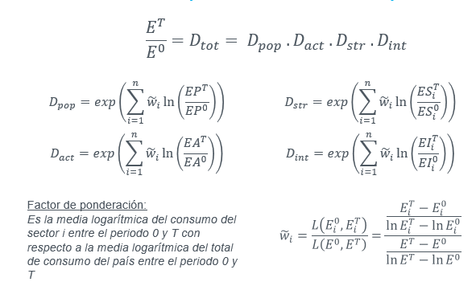
3)LOGARITMOS | 2004/2020
Ln(EP)
Ln(EA)
Ln (ESi)
TRANSFORMACIÓN ENERGÍA
RESIDENCIAL
COMERCIAL Y PÚBLICO
TRANSPORTE
AGROPECUARIO
INDUSTRIA
Ln (EIi)
TRANSFORMACIÓN ENERGÍA
RESIDENCIAL
COMERCIAL Y PÚBLICO
TRANSPORTE
AGROPECUARIO
INDUSTRIA

4) FACTOR FORMA ADITIVA
Numerador
TRANSFORMACIÓN ENERGÍA
RESIDENCIAL
COMERCIAL Y PÚBLICO
TRANSPORTE
AGROPECUARIO
INDUSTRIA
Denominador
wi
TRANSFORMACIÓN ENERGÍA
RESIDENCIAL
COMERCIAL Y PÚBLICO
TRANSPORTE
AGROPECUARIO
INDUSTRIA

5) EFECTOS FORMA ADITIVA | 2004/2020
P
TRANSFORMACIÓN ENERGÍA
RESIDENCIAL
COMERCIAL Y PÚBLICO
TRANSPORTE
AGROPECUARIO
INDUSTRIA
TOTAL
A
TRANSFORMACIÓN ENERGÍA
RESIDENCIAL
COMERCIAL Y PÚBLICO
TRANSPORTE
AGROPECUARIO
INDUSTRIA
TOTAL
S
TRANSFORMACIÓN ENERGÍA
RESIDENCIAL
COMERCIAL Y PÚBLICO
TRANSPORTE
AGROPECUARIO
INDUSTRIA
TOTAL
I
TRANSFORMACIÓN ENERGÍA
RESIDENCIAL
COMERCIAL Y PÚBLICO
TRANSPORTE
AGROPECUARIO
INDUSTRIA
TOTAL

TOTAL
ratio (control)

